화면 흐름
앱 기본 설계서 |  |  |  | 담당자 | 반짝임 |  | 확인일

 |  |  |  |  | DNX | 요네야마 | 확인일 | 2021-04-28

화면 코드 | C0040M00 C0040S01 C0040S02 C0040S03 | 흐름 이름 | 예약 등록 취소 흐름

STEP1
STEP2
STEP3
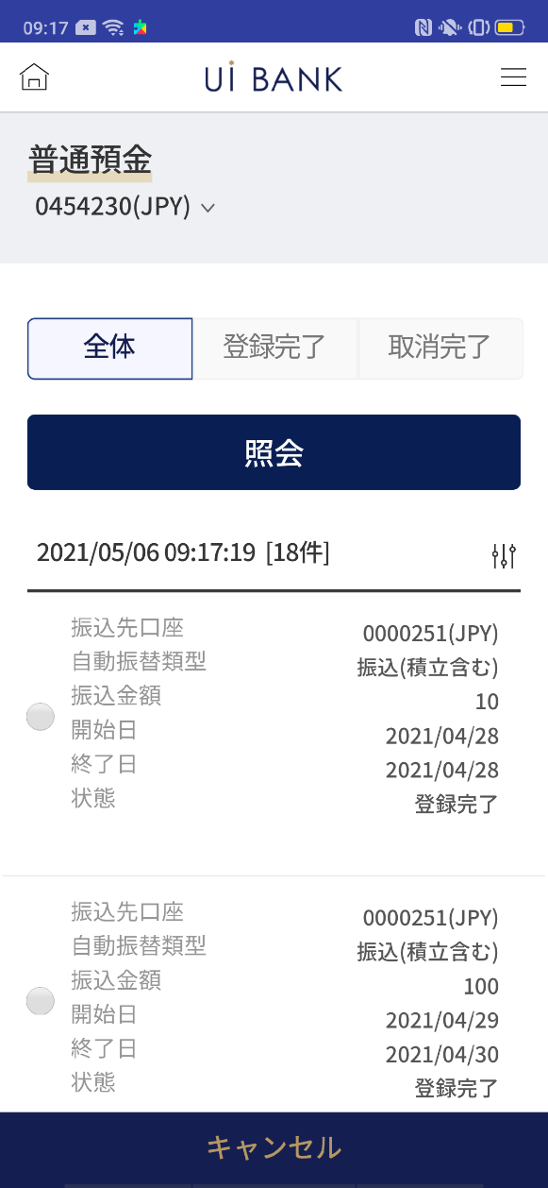 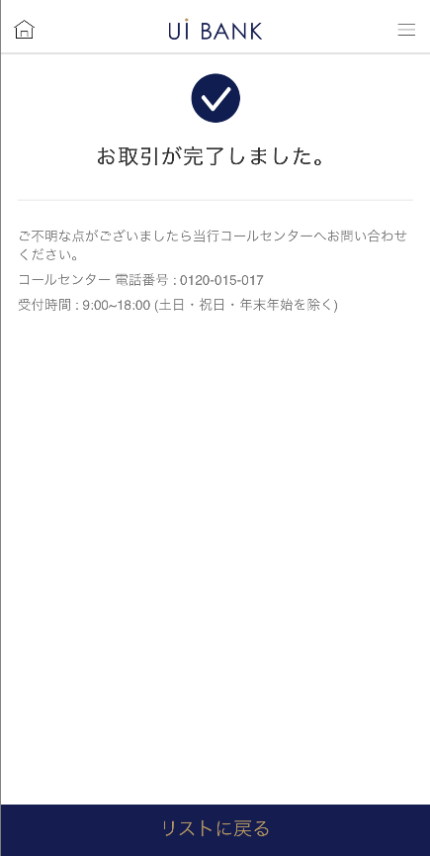 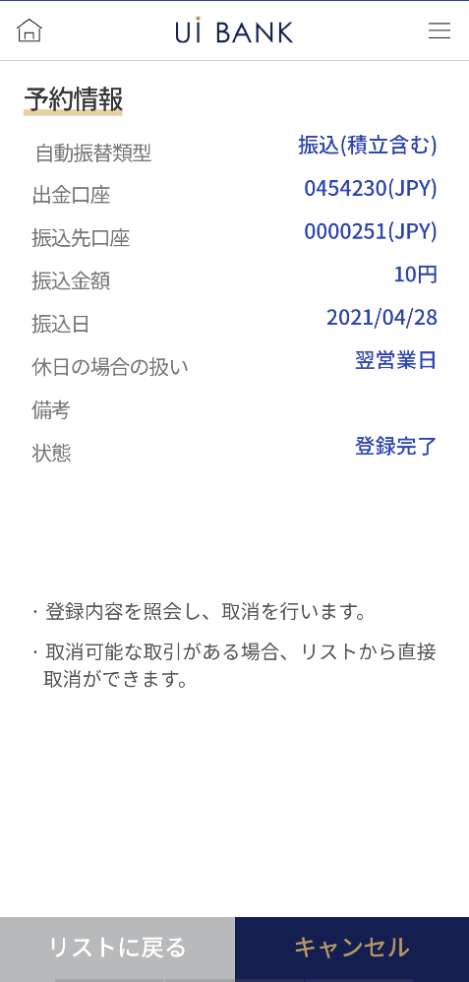 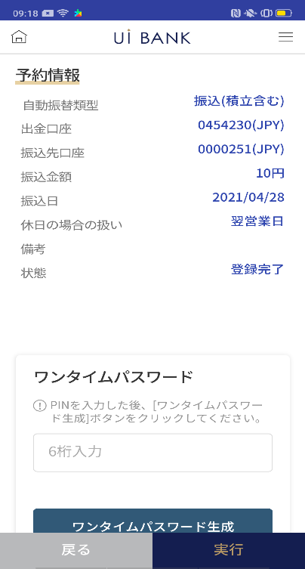 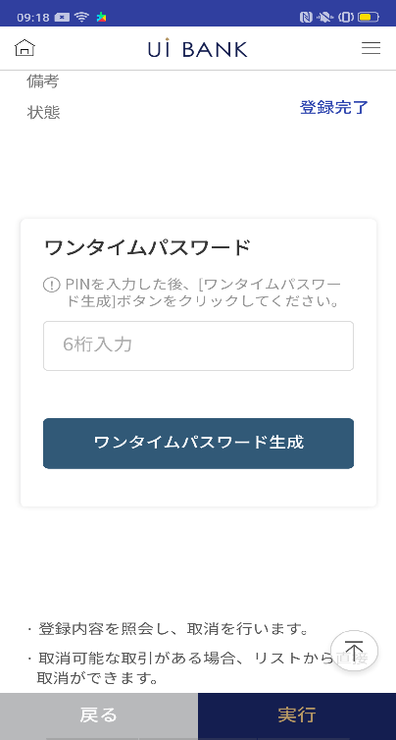

☆

보충 설명:
☆：ui 은행님의 로고 삽입에 영향을 주어 표제의 타이틀에 로고가 삽입되고 있습니다. 최신판의 것으로는 디자인의 관계상 「예약 등록 취소」라고 타이틀 표기하고 있습니다. 희망의 문언등 있으면 상담해 주시면 감사하겠습니다.

C0040S01_화면 레이아웃
앱 기본 설계서 |  |  |  |  |  |  |  |  | 담당자 | 반짝임 |  |  | 확인일

 |  |  |  |  |  |  |  |  |  | DNX | 요네야마 |  | 확인일 | 2021-04-28

요건 충족표 No. | 43 | 카테고리 | App PKG | 레벨 1 | 레벨 2 | 레벨 3 |  | 레벨 4 | 레벨 5
 |  |  |  | 모바일 앱 | 기본 기능 | MENU

요건 충족표 No. | 8 | 카테고리 | AITHERPKG | 레벨 1 | 레벨 2 | 레벨 3 |  | 레벨 4 | 레벨 5
 |  |  |  | 예금 | 이체 | 이체

화면 코드 | C0040S01 | 화면명 | 이체 ‧ 당행 간 송금 예약 등록 취소

화면 레이아웃: |  |  |  |  |  |  | 화면 설명:

 |  |  |  |  |  |  | - 계좌번호와 상태를 선택하여 조회 - 예약등록된 리스트 - 리스트의 라디오박스를 선택한 후 '취소' 버튼을 클릭

1
5
6
7
2
3
4

 |  |  |  |  |  |  | 항목 설명

 |  |  |  |  |  |  | 항번 | 조작 | 선택/입력 내용 |  |  | 비고 |  | AiTHER와의 협력 (참조 소스 데이터)

 |  |  |  |  |  |  | 1 | － | 항상 표시 |  |  | - |  | 0248
 |  |  |  |  |  |  | 2 | 클릭 | - |  |  | 등록, 취소 완료 거래 보기 |  | -
 |  |  |  |  |  |  | 3 | 클릭 | - |  |  | 등록 완료 거래 보기 |  | -
 |  |  |  |  |  |  | 4 | 클릭 | - |  |  | 취소 완료 거래 표시 |  | -
 |  |  |  |  |  |  | 5 | 클릭 | - |  |  | 항목 2.3.4에서 선택한 정보 조회 |  | -
 |  |  |  |  |  |  | 6 | 클릭 | - |  |  | 선택 |  | 0063
 |  |  |  |  |  |  | 7 | 클릭 | - |  |  | C0040S02로 전환 |  | -
 |  |  |  |  |  |  | 8
 |  |  |  |  |  |  | 9
 |  |  |  |  |  |  | 10
 |  |  |  |  |  |  | 11
 |  |  |  |  |  |  | 12
 |  |  |  |  |  |  | 13
 |  |  |  |  |  |  | 14
 |  |  |  |  |  |  | 15
 |  |  |  |  |  |  | 키라보시 님 코멘트 & 디자인 변경 코멘트 (요구 사항 정의 참조) |  |  |  |  |  |  | 대응 확인
 |  |  |  |  |  |  | No. | 내용
 |  |  |  |  |  |  | 1 | 입금 계좌 → 송금 대상 계좌 이체 · 송금 금액 → 송금 금액으로 문장을 변경하고 싶습니다. |  |  |  |  |  | 항목 6 대응 완료
 |  |  |  |  |  |  | 2 | 조회의 글꼴을 늘리고 싶습니다. |  |  |  |  |  | 항목 5 대응 완료
 |  |  |  |  |  |  | 3 | 취소 글꼴을 늘리고 싶습니다. |  |  |  |  |  | 항목 7 대응 완료 취소를 취소 문장으로 변경했습니다.
 |  |  |  |  |  |  | 4 | 출금 계좌를 눌렀을 때의 화면에서 리스트→리스트로 돌아온다 자동이체·송금취소→취소 에 문언 변경해, 폰트를 크게 하고 싶다. |  |  |  |  |  | C0040S02에 기재
 |  |  |  |  |  |  | 5
 |  |  |  |  |  |  | 6
 |  |  |  |  |  |  | 7
 |  |  |  |  |  |  | 8
 |  |  |  |  |  |  | 9
 |  |  |  |  |  |  | 10
보충 설명:
요구 사항 정의 화면 레이아웃은 SBJ 은행의 인터넷 뱅킹과 공유 페이지이며 기본 설계서는 귀사의 앱 전용 화면입니다. 그 때문에 인터넷 뱅킹에서 앱 전용으로 전환했을 때 표시가 바뀌고 있는 부분도 있습니다. (입금 정보나 주의 사항 문언 등) 표시나 문언에 대해서 변경이 있으면 상담해 주시면 감사하겠습니다.

C0040S02_화면 레이아웃
앱 기본 설계서 |  |  |  |  |  |  |  |  | 담당자 | 반짝임 |  |  | 확인일

 |  |  |  |  |  |  |  |  |  | DNX | 요네야마 |  | 확인일 | 2021-04-28

요건 충족표 No. | 43 | 카테고리 | App PKG | 레벨 1 | 레벨 2 | 레벨 3 |  | 레벨 4 | 레벨 5
 |  |  |  | 모바일 앱 | 기본 기능 | MENU

요건 충족표 No. | 8 | 카테고리 | AITHERPKG | 레벨 1 | 레벨 2 | 레벨 3 |  | 레벨 4 | 레벨 5
 |  |  |  | 예금 | 이체 | 이체

화면 코드 | C0040S02 | 화면명 | 이체 ‧ 당행 간 송금 예약 등록 취소

화면 레이아웃: |  |  |  |  |  |  | 화면 설명:

 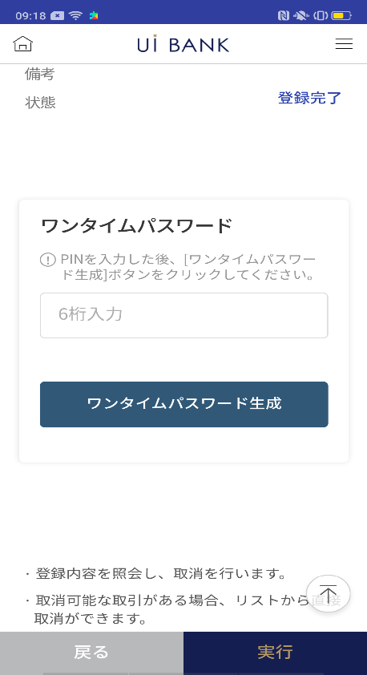  |  |  |  |  |  |  | - 선택 정보 확인 - 보안 매체 인증 후 예약 등록 취소 실행 - 취소 실행

1
2
3
4
6
5
7

 |  |  |  |  |  |  | 항목 설명

 |  |  |  |  |  |  | 항번 | 조작 | 선택/입력 내용 |  |  | 비고 |  | AiTHER와의 협력 (참조 소스 데이터)

 |  |  |  |  |  |  | 1 | － | 항상 표시 |  |  | - |  | -
 |  |  |  |  |  |  | 2 | － | 항상 표시 |  |  | - |  | -
 |  |  |  |  |  |  | 3 | 클릭 | - |  |  | C0040S01로 전환 |  | -
 |  |  |  |  |  |  | 4 | 클릭 | - |  |  | 항목 번호 5 표시 |  | -
 |  |  |  |  |  |  | 5 | 입력 | 일회용 비밀번호 생성, 입력 |  |  | - |  | -
 |  |  |  |  |  |  | 6 | 클릭 | - |  |  | C0040S01로 전환 |  | -
 |  |  |  |  |  |  | 7 | 클릭 | - |  |  | C0040S03으로 전환 |  | -
 |  |  |  |  |  |  | 8
 |  |  |  |  |  |  | 9
 |  |  |  |  |  |  | 10
 |  |  |  |  |  |  | 11
 |  |  |  |  |  |  | 12
 |  |  |  |  |  |  | 13
 |  |  |  |  |  |  | 14
 |  |  |  |  |  |  | 15
 |  |  |  |  |  |  | 키라보시 님 코멘트 & 디자인 변경 코멘트 (요구 사항 정의 참조) |  |  |  |  |  |  | 대응 확인
 |  |  |  |  |  |  | No. | 내용
 |  |  |  |  |  |  | 1 | 입금계좌→송금처 계좌로 문언을 변경하고 싶다. |  |  |  |  |  | 항번 1 대응제
 |  |  |  |  |  |  | 2 | 송금 송금 금액 → 송금 금액 송금 송금 날짜 → 송금 날짜로 문장을 변경하고 싶습니다. |  |  |  |  |  | 항번 1 대응제
 |  |  |  |  |  |  | 3 | 「모바일 OTP」 「OTP 패스워드」 「Mobile One Time Password」등의 표기를 모두 「원타임 패스워드」에 통일하고 싶다. |  |  |  |  |  | 항번 5 대응제
 |  |  |  |  |  |  | 4 | 뒤로 실행 을 좌우로 나란히 하고, 뒤로 배경을 흰색으로 문자를 검정으로 하고, 폰트를 크게 하고 싶다. |  |  |  |  |  | 디자인 밸런스를 고려하여 현 대응을했습니다.
 |  |  |  |  |  |  | 5 | 출금 계좌를 눌렀을 때의 화면에서 리스트→리스트로 돌아온다 자동이체·송금취소→취소 로 문언 변경해, 폰트를 크게 하고 싶다. |  |  |  |  |  | 항번3.4 대응제 취소⇒캔슬과 문언 변경하고 있습니다.
 |  |  |  |  |  |  | 6
 |  |  |  |  |  |  | 7
 |  |  |  |  |  |  | 8
 |  |  |  |  |  |  | 9
 |  |  |  |  |  |  | 10
보충 설명:
요구 사항 정의 화면 레이아웃은 SBJ 은행의 인터넷 뱅킹과 공유 페이지이며 기본 설계서는 귀사의 앱 전용 화면입니다. 그 때문에 인터넷 뱅킹에서 앱 전용으로 전환했을 때 표시가 바뀌고 있는 부분도 있습니다. (입금 정보나 주의 사항 문언 등) 표시나 문언에 대해서 변경이 있으면 상담해 주시면 감사하겠습니다.

C0040S03_화면 레이아웃
앱 기본 설계서 |  |  |  |  |  |  |  |  | 담당자 | 반짝임 |  |  | 확인일

 |  |  |  |  |  |  |  |  |  | DNX | 요네야마 |  | 확인일 | 2021-04-28

요건 충족표 No. | 43 | 카테고리 | App PKG | 레벨 1 | 레벨 2 | 레벨 3 |  | 레벨 4 | 레벨 5
 |  |  |  | 모바일 앱 | 기본 기능 | MENU

요건 충족표 No. | 8 | 카테고리 | AITHERPKG | 레벨 1 | 레벨 2 | 레벨 3 |  | 레벨 4 | 레벨 5
 |  |  |  | 예금 | 이체 | 이체

화면 코드 | C0040S03 | 화면명 | 이체 ‧ 당행 간 송금 예약 등록 취소

화면 레이아웃: |  |  |  |  |  |  | 화면 설명:

 |  |  |  |  |  |  | - 완료 화면 - 버튼에서 예약 등록 조회 화면으로 이동 가능

1

 |  |  |  |  |  |  | 항목 설명

 |  |  |  |  |  |  | 항번 | 조작 | 선택/입력 내용 |  |  | 비고 |  | AiTHER와의 협력 (참조 소스 데이터)

 |  |  |  |  |  |  | 1 | － | 항상 표시 |  |  | - |  | -
 |  |  |  |  |  |  | 2 | 클릭 | - |  |  | C0040S01로 전환 |  | -
 |  |  |  |  |  |  | 3
 |  |  |  |  |  |  | 4
 |  |  |  |  |  |  | 5
 |  |  |  |  |  |  | 6
 |  |  |  |  |  |  | 7
 |  |  |  |  |  |  | 8
 |  |  |  |  |  |  | 9
 |  |  |  |  |  |  | 10
 |  |  |  |  |  |  | 11
 |  |  |  |  |  |  | 12
 |  |  |  |  |  |  | 13
 |  |  |  |  |  |  | 14
 |  |  |  |  |  |  | 15
 |  |  |  |  |  |  | 키라보시 님 코멘트 & 디자인 변경 코멘트 (요구 사항 정의 참조) |  |  |  |  |  |  | 대응 확인
 |  |  |  |  |  |  | No. | 내용
 |  |  |  |  |  |  | 1 | 목록 → 목록으로 돌아가기로 문장을 변경하고 글꼴을 크게하고 싶습니다. |  |  |  |  |  | 항번2 대응제
 |  |  |  |  |  |  | 2
 |  |  |  |  |  |  | 3
 |  |  |  |  |  |  | 4
 |  |  |  |  |  |  | 5
2
 |  |  |  |  |  |  | 6
 |  |  |  |  |  |  | 7
 |  |  |  |  |  |  | 8
 |  |  |  |  |  |  | 9
 |  |  |  |  |  |  | 10

